المؤشرات الكلية

سوق العراق للاوراق المالية
جلسة الاثنين 2026/6/1 |  |  |  | تقرير أسعار الأسهم المتداولة لسوق العراق للأوراق المالية
الجلسة (94)
الاسهم المتداولة المدرجة و OTC |  |  | 27,938,712,474 |  |  | قيمة الأسهم المتداولة المدرجة و OTC |  | 28,637,440,940 |  |  | صفقات الشركات المدرجة وOTC | 1343
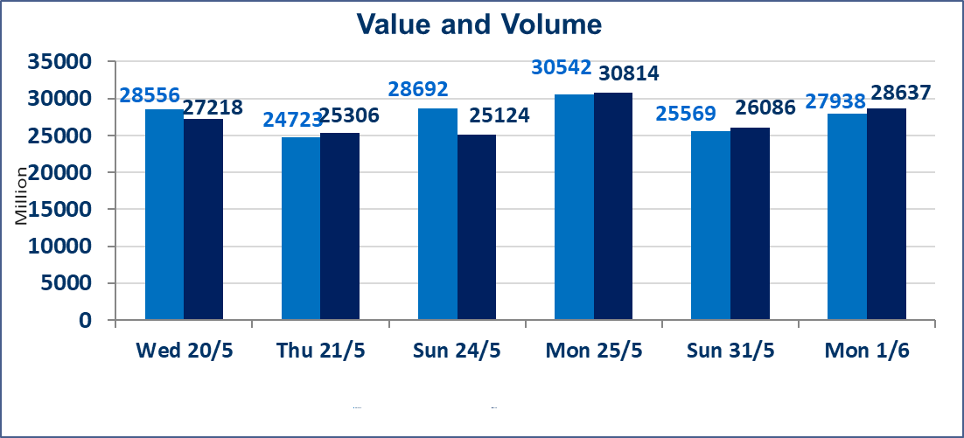
المؤشر60 ISX اليوم | 948.08 |  | نقطة |  |  | المؤشر15 ISX اليوم | 1193.54 | نقطة
المؤشر 60 ISX السابق | 958.70 |  | نقطة |  |  | المؤشر 15 ISX السابق | 1200.70 | نقطة
نسبة التغير | -1.11 |  | % |  |  | نسبة التغير | -0.60 | %
عدد النقاط | -10.62 |  | نقطة |  |  | عدد النقاط | -7.16 | نقطة

الشركات المدرجة | 103 | OTC | 14 | 117 |  | الشركات غير المتداولة المدرجة | 39 | OTC | 13 | 52
الشركات المتداولة | 49 | OTC | 1 | 50 |  | الشركات المرتفعة |  |  | 13
شركات الهيئة العامة |  |  |  | 6 |  | الشركات المنخفضة |  |  | 12
الموقوفة بقرار من هيأة الأوراق المالية |  |  |  | 9
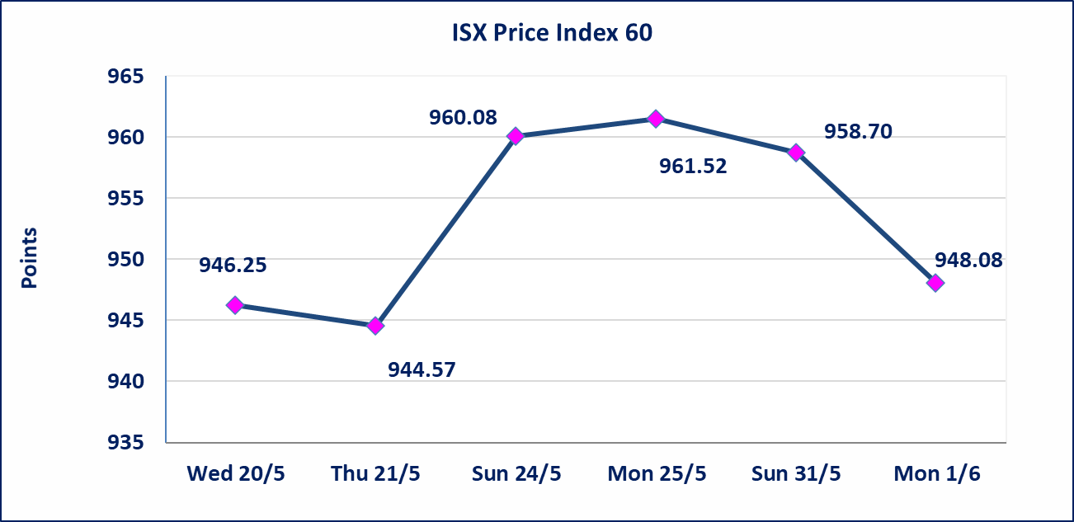
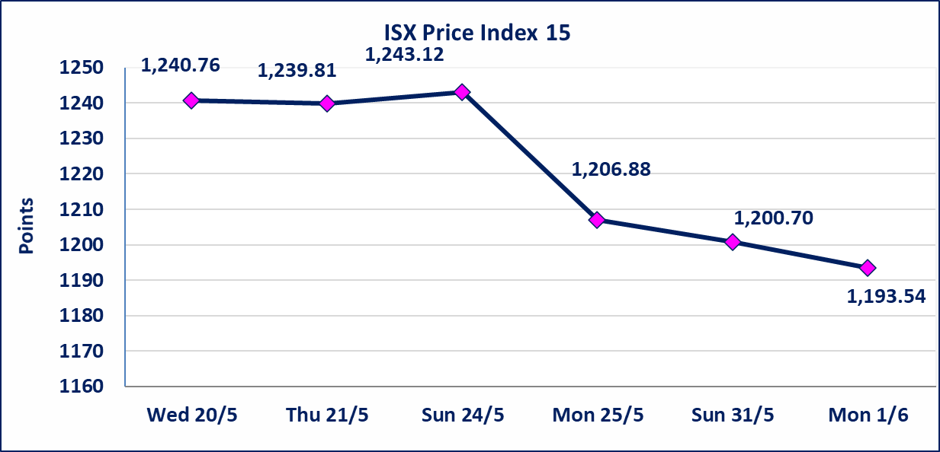

الوطنية للصناعات الغذائية (INFF) | تم البدء بعمليات ايداع شهادات اسهم المساهمين لشركة الوطنية للصناعات الغذائية إعتباراً من جلسة الاحد 2026/5/24 وسيتم اطلاق التداول إعتباراً من جلسة الاحد 2026/6/14 بعد ايداع 5% من رأس المال او بعد مرور (21) يوم من تاريخ بدء الايداع في منصة الشركات غير المدرجة ISX-OTC.
الاوامر الخاصة | نفذت شركة ايلاف للوساطة أمر متقابل مقصود على أسهم شركة مصرف القرطاس بعدد أسهم (27,500,000,000) سهم بقيمة (27,500,000,000) دينار ، في زمن الجلسة الاضافي (بعد الساعة 1 ظهراً) وفقاً لاجراءات تنفيذ الصفقات الكبيرة.
الحد الأعلى والادنى للتغير في السعر | نسبة التغير الحدود الدنيا للحركة السعرية للاسهم من (5% الى 10%) والحدود العليا من(10% الى 25%)في كافة المنصات ماعدا منصة OTC.
Web site : www.isx-iq.net E-mail : info-isx@isx-iq.net |  |  |  |  | 07834000034 - 07711211522 : ص . ب :3607 العلوية الهاتف |  |  |  |  |  | بغداد /الكرادة/ قرب المسرح الوطني /مجاور مصرف الخليج التجاري

نسبة التغير
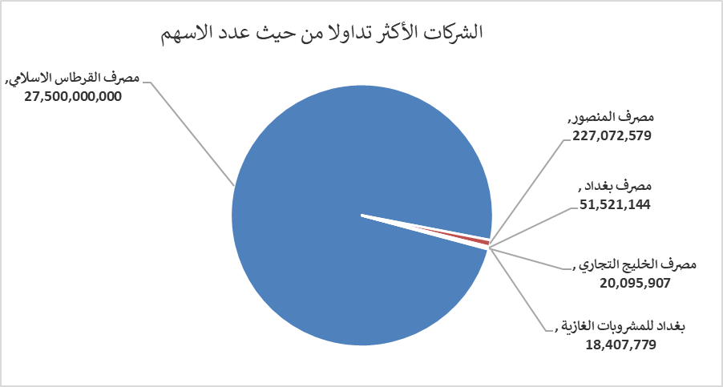
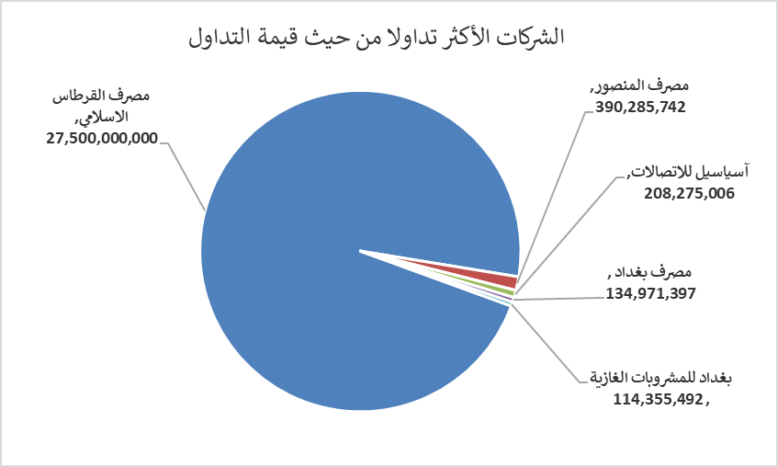
الشركات الأكثر ارتفاعاً وانخفاضاً

نسبة التغير لاسعار الاغلاق الاكثر ارتفاعاً |  |  |  | نسبة التغير لاسعار الاغلاق الاكثر انخفاضاً
اسم الشركة | اغلاق | التغير(%) | الاسهم المتداولة | اسم الشركة | اغلاق | التغير (%) | الاسهم المتداولة
المصرف المتحد للاستثمار | 0.060 | 20.00 | 10,000 | مصرف الشرق الأوسط | 0.080 | -11.11 | 3,321,961
فنادق المنصور | 68.000 | 4.62 | 778,531 | البادية للنقل العام | 1.400 | -9.68 | 106,420
فندق أشور | 29.000 | 3.57 | 10,000 | فندق بغداد | 11.550 | -7.60 | 52,396
مصرف كوردستان الدولي الاسلامي | 1.200 | 3.45 | 17,971 | المنصور للصناعات الدوائية | 2.400 | -4.00 | 14,258,960
الخاتم للاتصالات | 4.700 | 2.17 | 544,061 | الفلوجة لانتاج المواد الانشائية | 2.790 | -3.79 | 808,429

الشركات الاكثر نشاطا حسب الاسهم المتداولة (حجم التداول) |  |  |  | الشركات الاكثر نشاطا حسب القيمة المتداولة
اسم الشركة | اغلاق | التغير(%) | الاسهم المتداولة | اسم الشركة | اغلاق | التغير (%) | القيمة المتداولة
مصرف القرطاس الاسلامي | 1.000 | 0.00 | 27,500,000,000 | مصرف القرطاس الاسلامي | 1.000 | 0.00 | 27,500,000,000
مصرف المنصور | 1.710 | -1.16 | 227,072,579 | مصرف المنصور | 1.710 | -1.16 | 390,285,742
مصرف بغداد | 2.600 | -3.35 | 51,521,144 | آسياسيل للاتصالات | 15.300 | 0.26 | 208,275,006
مصرف الخليج التجاري | 0.380 | 0.00 | 20,095,907 | مصرف بغداد | 2.600 | -3.35 | 134,971,397
بغداد للمشروبات الغازية | 6.210 | -0.96 | 18,407,779 | بغداد للمشروبات الغازية | 6.210 | -0.96 | 114,355,492

